Sheet2
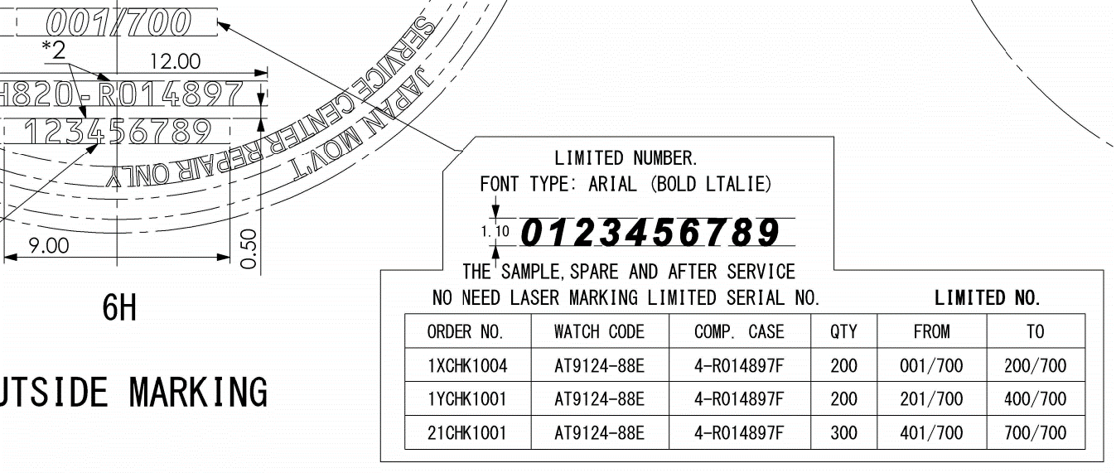
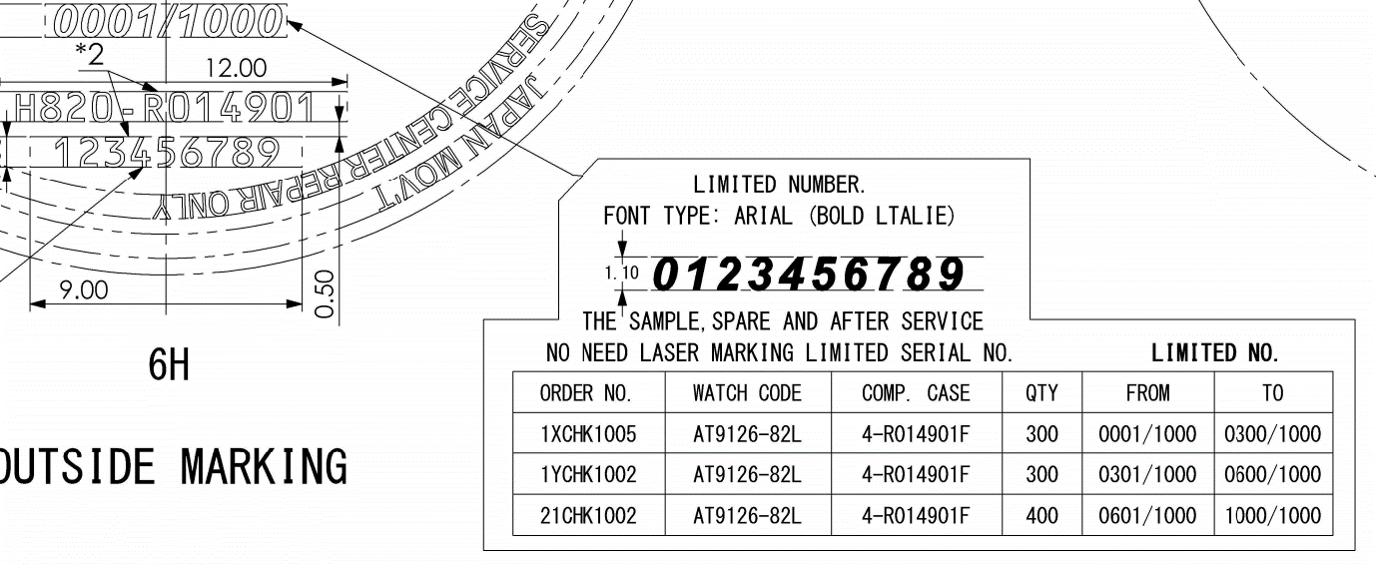
Update remark (4) "Limited Number" in SAP system.

 | Order No | Watch Code | Case No | Remark (4)
 | 1XCHK1004 | AT9124-88E | 4-R014897F | From - 001/700 - To 200/700 | CHD,CWH,4-*,*-50
 | 1YCHK1001 | AT9124-88E | 4-R014897F | From - 201/700 - To 400/700 | CHD,CWH,4-*,*-50
 | 21CHK1001 | AT9124-88E | 4-R014897F | From - 401/700 - To 700/700 | CHD,CWH,4-*,*-50

 | 1XCHK1005 | AT9126-82L | 4-R014901F | From - 0001/1000 - To 0300/1000 | CHD,CWH,4-*,*-50
 | 1YCHK1002 | AT9126-82L | 4-R014901F | From - 0301/1000 - To 0600/1000 | CHD,CWH,4-*,*-50
 | 21CHK1002 | AT9126-82L | 4-R014901F | From - 0601/1000 - To 1000/1000 | CHD,CWH,4-*,*-50

Update Data T:\Limited_control

Update drawing stamp back to RTC system finished.

MEMOⅡ
年 月 日
No.
年 月 日
No.
 |  |  |  |  |  |  | เลขที่เอกสาร：Ａ７７Ｃ-０１-Ｒ０１
(เกณฑ์, มาตรฐาน, ตั้งการปฏิบัติงานรูปแบบใหม่, เปลี่ยนแปลง, ยกเลิก) |  |  |  | แผนกที่ออก | แผนกบริหารจัดการสินค้า | 2021-06-10
 | ใบแจ้งให้ทราบ Ⅱ
 |  |  |  |  | ฝ่ายบริหารจัดการแผนงาน | No.221-025

หัวข้อที่แจ้ง

 |  |  | แจ้ง Stamp Limited Number ของ Limited edition model ธันวา 2021～รอบเดือน 1 ปี 2022 RTC

 |  |  | ขอบคุณสำหรับการช่วยเหลือของคุณ
รายละเอียด
 |  |  | แจ้ง Stamp Limited Number ของ Limited edition model
 |  |  | ดังนั้น ขอรบกวนช่วยดำเนินการรองรับด้วยนะคะ

 |  |  | ※รายละเอียด ได้โปรดเช็คยืนยันในเอกสารแนบ

สาเหตุ, เหตุผล และหัวข้อการรับมือกับปัญหา

หัวข้อการเตรียมการจัดการ

 |  |  |  | หมายเหตุ

หัวข้อปฏิบัติ
 |  | ・หลังจากได้รับเอกสารแล้ว
 |  | รบกวนดำเนินการทันทีในวันเดียวกัน

ประทับรับรอง

ผู้รับเอกสาร | SML MCL PDC RTC CBHK

Citizen Watch co.,Ltd.
年 月 日
No.
年 月 日
No.
年 月 日
No.
年 月 日
No.

連Ⅱ
年 月 日
No.
年 月 日
No.
 |  |  |  |  |  |  |  |  | 文書番号：Ａ７７Ｃ-０１-Ｒ０１
 | （基準、規格、作業の新設、変更、廃止） |  |  |  |  | 発行元 |  | 2021-06-10
 | 連 絡 票 Ⅱ |  |  |  |  |  | 商品管理部
 |  |  |  |  |  |  | 計画管理課 | No.221-025

連絡概要

 |  |  | แจ้ง Stamp Limited Number ของ Limited edition model ธันวา 2021～รอบเดือน 1 ปี 2022 RTC | Limited edition model リミテッドNO刻印連絡 2021年12月～2022年1月期 RTC

 |  |  | お世話さまです
内容
 |  |  | Limited edition modelリミテッドNO刻印連絡をいたします。
 |  |  | 対応のほどよろしくお願いいたします。

 |  |  | ※詳細は添付をご確認下さい

原因・理由及び対策事項

手配事項

 |  |  |  |  |  | 備考

実施事項

 |  | ・書面受領後、即日展開実施願います。

認証印

配布先 | SML MCL PDC RTC CBHK

 |  |  |  |  | シチズン時計株式会社
年 月 日
No.
年 月 日
No.
年 月 日
No.
年 月 日
No.

